Tabelle1
Holz: | C24 | fvk = | 4.0 [N/mm²] | -> fvd = kmod fvk / ym = |  | 2.8 [N/mm²]
 |  | kcr = | 0.50 [-] |  | kshape = | 1.26 [-]

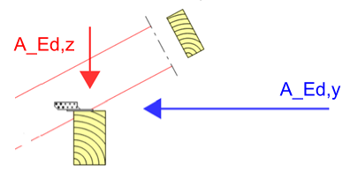
Querschnitt:
b = | 14 [cm]
d = | 24 [cm]
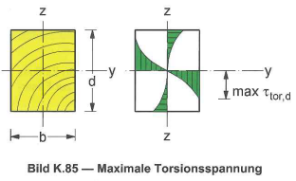

Bemessungssituation: |  | ständige und vorübergehende |  | -> γm = | 1.3 [-]
leitende Belastung: |  | Schnee bis NN +1000m |  | -> KLED: | kurz
Nutzunkgsklasse: |  | NKL1 |  | -> kmod = | 0.90 [-]

Schnittgrößen:
AEd, y (horizontal)= |  | 10.0 [kN/m]
Abstand zwischen Auflagerungspunkte in Y- Richtung: |  |  |  | 2.00 [m]
Tafel-Wert für Schubkräfte in Durchlaufträger: |  |  |  | 0.625 [-]
VEd, y (horizontal)= |  | 12.5 [kN/m] | -> τEd, y = 1,5 x VEd,y / (b x d) = |  |  | 1.12 [N/mm²/m]
VEd, z (vertikal)= |  | 0.0 [kN/m] | -> τEd, z = 1,5 x VEd,z / (b x d) = |  |  | 0.00 [N/mm²/m]
Mtor,d = AEd, y x d = |  | 2.40 [kNm/m] | -> τtor, d = 3 x Mtor,d / (b² x d) x (1+0,6x b/d) = |  |  | 2.07 [N/mm²/m]

 |  |  |  | -> 0,59 + 0,16 + 0 = 0,75 [-] < 1,0 [-]

